BOM
电机材料BOM表
商品简称 | 数量 | 单位 | 规格 | 型号 | 单价 | 总价 | 产品图片 | 链接
主控盒子 | 1 | 个 | 高擎机电 | RoBoBox-7C开发套件 RK3588核心板功率板 7路can | 2999 | 2999 | 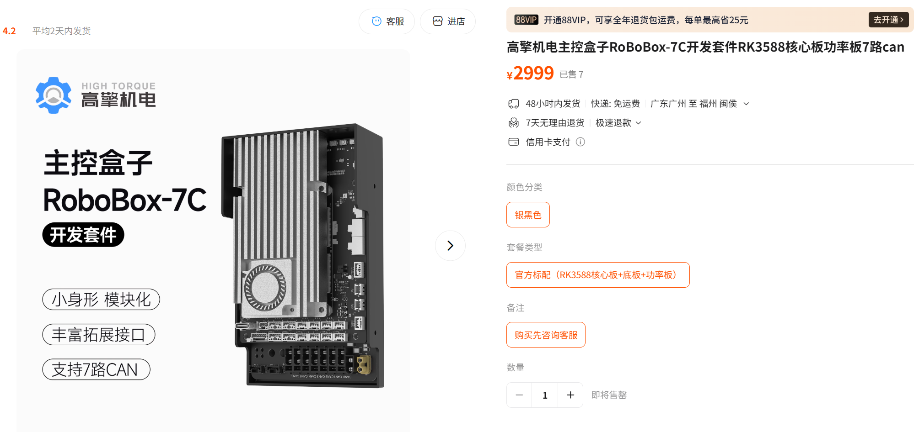 | https://item.taobao.com/item.htm?id=941964501774&mi_id=0000D2ErmVR0CmU8LNWNKQH3RISv8AfQLxH2NAgkQB-6FDc&spm=a21xtw.29178619.0.0&skuId=5854163228933
HTM-4438 | 12 | 个 | 高擎机电 | HTM-4438 | 899 | 10788 | 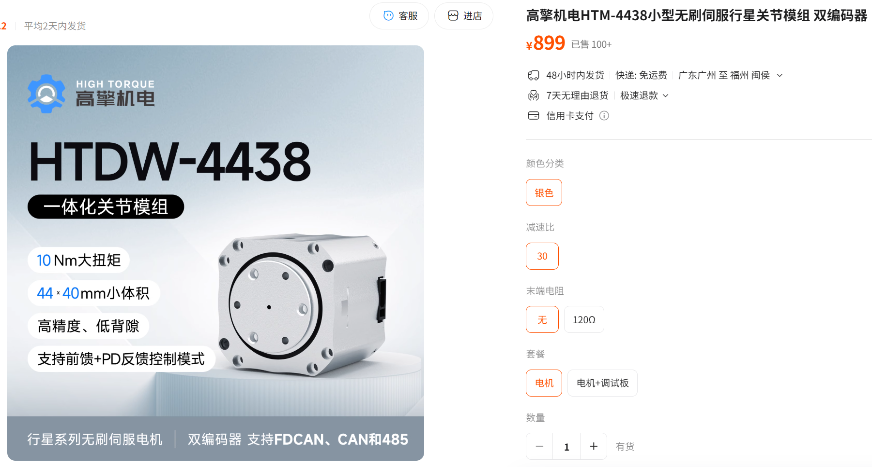 | https://item.taobao.com/item.htm?id=776280863227&mi_id=0000OBg6y4nse5ochLSJsw8G3wtOhrH7xM8PqlLtTPRuI24&skuId=5833834236346&spm=a21xtw.29178619.0.0
高擎机电自研 BMS电池 | 1 | 个 | 高擎机电 | HTB24（24V） | 899 | 899 | 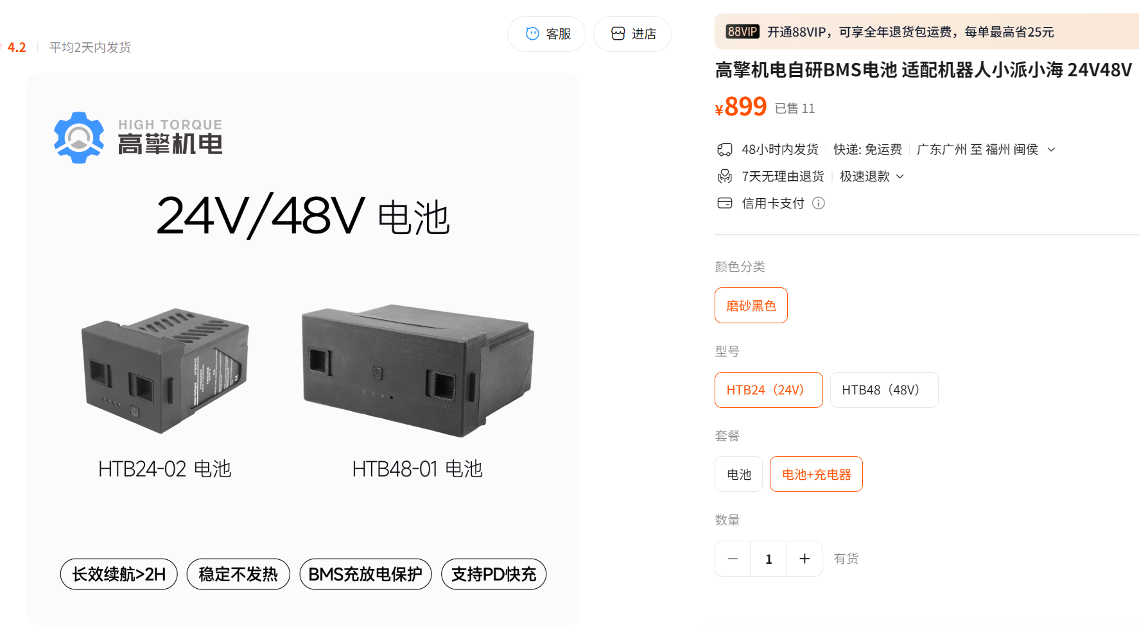 | https://item.taobao.com/item.htm?id=940034270930&mi_id=0000Smdjb4kUDRViN-A-_V64Tjmff_JlZXfhx3P7eRk8wes&skuId=6003633490738&spm=a21xtw.29178619.0.0
XT30（2+2） | 12 | 条 | 高擎机电 | XT30（2+2）CAN端子线材 |  |  | 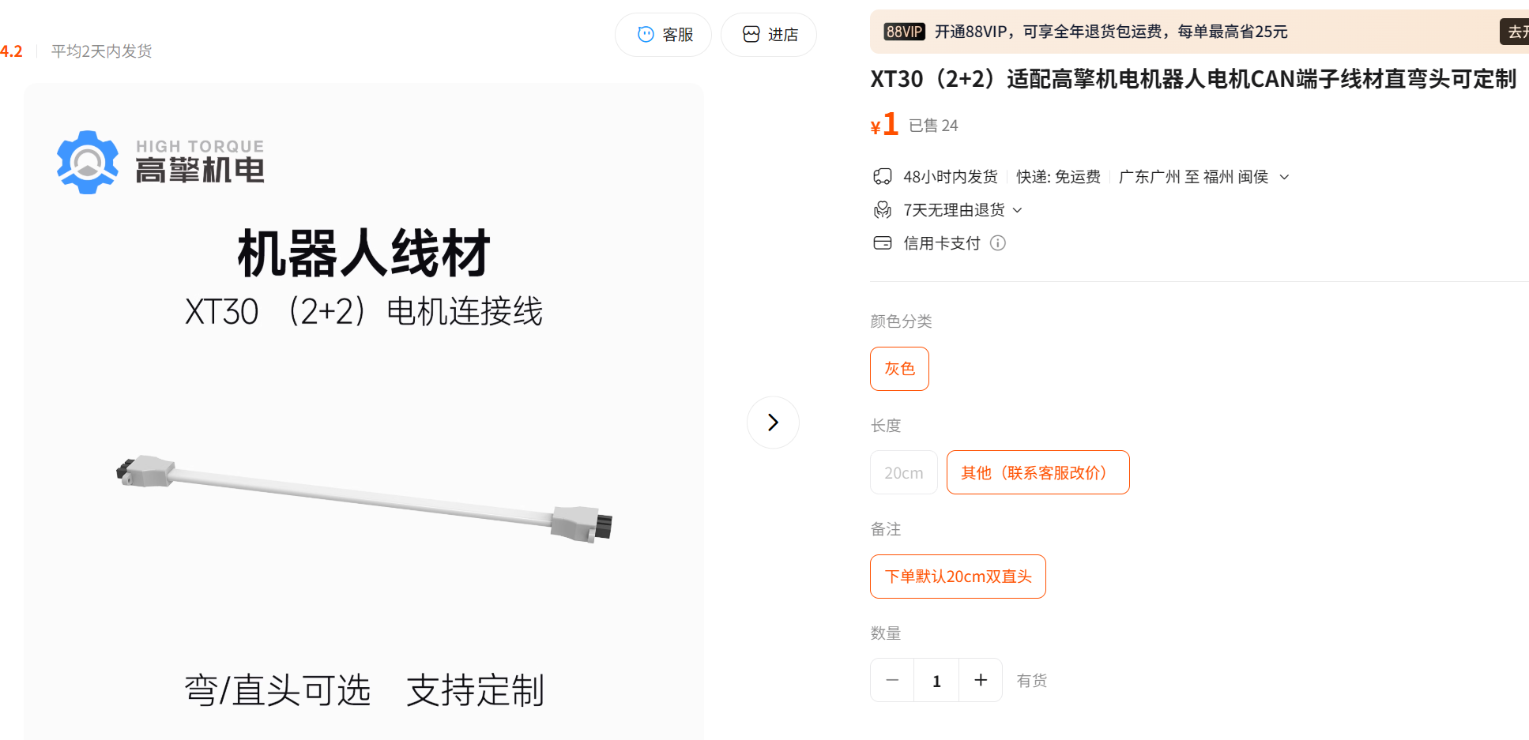 | https://item.taobao.com/item.htm?id=940637805222&mi_id=0000rdN55Y_PTL5zOm4Zk8vQkZAq6CLLDhqmR_nk5njKf40&spm=a21xtw.29178619.0.0&skuId=5836913516511
usb转can模块 | 1 | 个 | 高擎机电 | 电机调试器USB转CANFD | 88 | 88 | 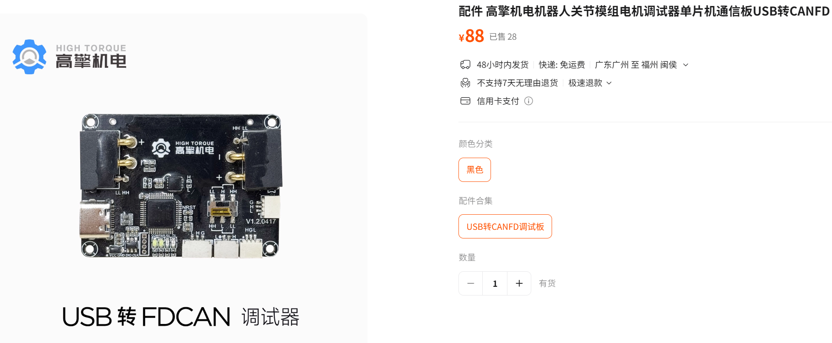 | https://item.taobao.com/item.htm?id=803596739458&mi_id=0000UUL2PPEbfEC83WsylqBYRmGY3RxZyb54JCHgwVccdpI&spm=a21xtw.29178619.0.0&skuId=5838408897102
材料购买表
商品简称 | 数量 | 单位 | 规格 | 型号 |  |  | 产品图片 | 链接 | 用途
杯头螺丝 | 1 | 件 | M2.5*20[50个] | SZ105-国标DIN912 | 4.8 | 4.8
杯头螺丝 | 1 | 件 | M3*10[50个] | SZ105-国标DIN912 | 2.7 | 2.7
杯头螺丝 | 1 | 件 | M3*12[50个] | SZ105-国标DIN912 | 3 | 3
杯头螺丝 | 1 | 件 | M3*15[50个] | SZ105-国标DIN912 | 3.6 | 3.6
杯头螺丝 | 1 | 件 | M3*25[50个] | SZ105-国标DIN912 | 4.5 | 4.5
杯头螺丝 | 1 | 件 | M3*35[50个] | SZ105-国标DIN912 | 2.7 | 2.7
杯头螺丝 | 1 | 件 | M3*40[50个] | SZ105-国标DIN912 | 3.1 | 3.1
杯头螺丝 | 1 | 件 | M5*20[20个] | SZ105-国标DIN912 | 3.9 | 3.9
杯头螺丝 | 1 | 件 | M5*30[10个] | SZ105-国标DIN912 | 2.5 | 2.5
螺母 | 1 | 包 | M2.5【304材质】*20颗 | SZ124-003 | 3.6 | 3.6
螺母 | 1 | 包 | M3【304材质】*50颗 | SZ124-003 | 3.4 | 3.4
螺母 | 1 | 包 | M5【304材质】*50颗 | SZ124-003 | 3.9 | 3.9
法兰轴承 | 3 | 件 | 5*13*4 10只 | F MF2-5 | 19 | 57
尼龙柱 | 1 | 包 | 3.2*5*25(100个) | 1170 | 9.5 | 9.5
轮胎 | 2 | 个 | 江昕5x2实心胎 | 5.5x2 | 30 | 60
垫片 | 1 | 包 | M5*8*0.5 [100粒 | GB97 | 3 | 3

